画面レイアウト
画面レイアウト
初期表示時 | 確認日 | 結果
 | 2021-11-02 | 〇
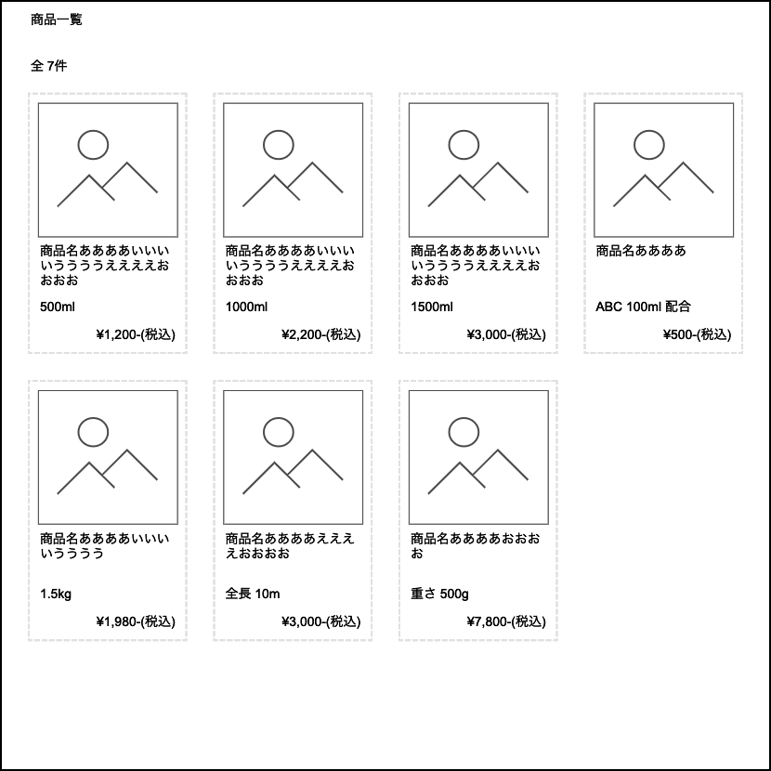

XX時 | 確認日 | 結果

